文档说明
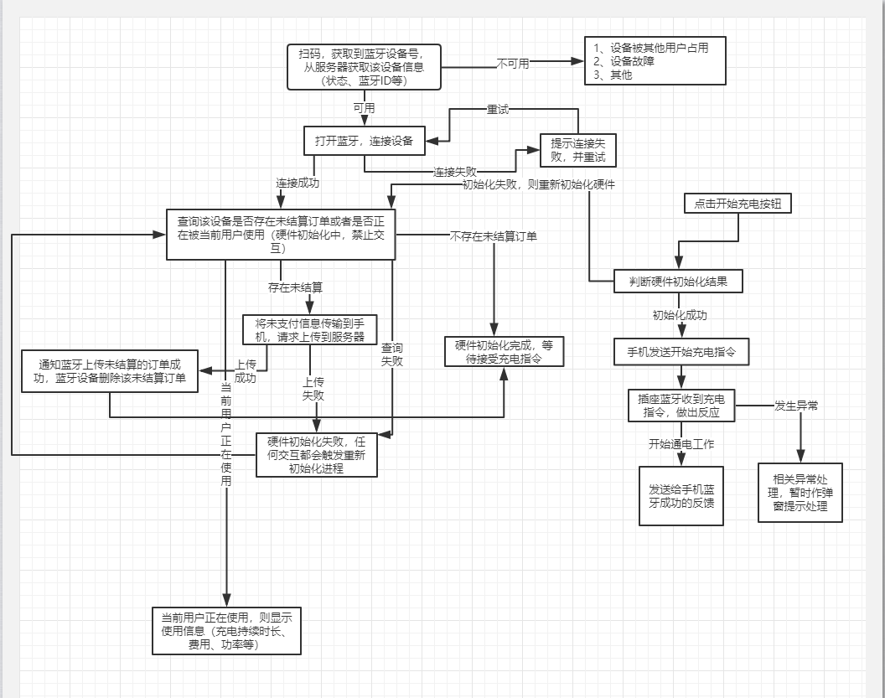
概要说明 | 手机蓝牙连接插座蓝牙； 手机蓝牙直接向插座蓝牙发送请求，蓝牙插座返回数据；
通信数据格式说明 | 格式和数据长度待定
主业务流程图

